Sheet1
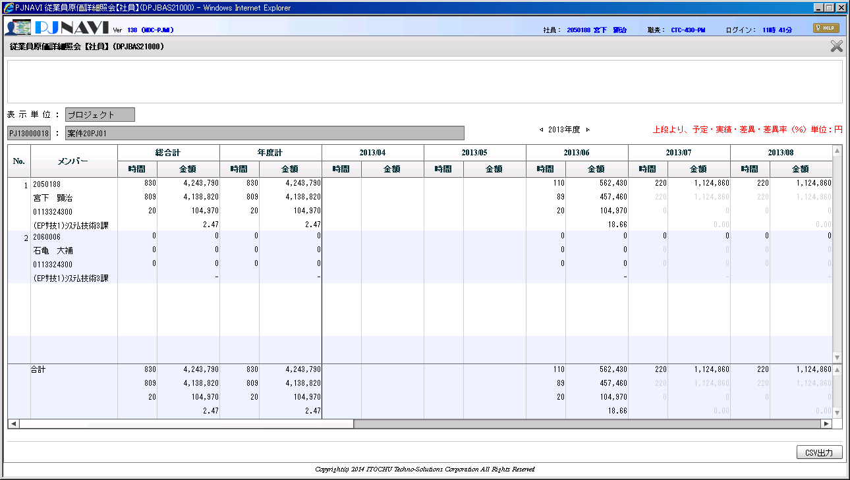

プロジェクトコストトラン
 | プロジェクトコード | 稼働年月 | 従業員ID | 従業員区分 | AC | AC額 | 入力締日
 | PJ13000018 | 201306 | 2599 | 1 | 90 | 434250 | 2013-06-28
 | PJ13000018 | 201306 | 7582 | 0 | 89.47 | 457460 | 2013-06-28

